Información de la campaña
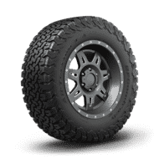
Marca: | BFGoodrich | Producto (s): | N/A
Campaña: | Trail Terrain
Temporalidad: | Octubre - Diciembre
Tipo de medios: | ON

Fechas clave de entrega: | Marzo 12, Marzo 19 y Marzo 22

